箱唛扫码
Factory name (工厂名称) | 正信
PO. Number(订单号) | 79924-01 81217-01 81220-01
Style Code.(款号) | 7022-693-600
Product Code.(产品编号) | RECYCLE CARE LABEL RECYCLE COMPONENT LABEL | Carton No.(箱号):
Inner Packages(包装方式） | 2000pcs/ bundle | 1/2
SIZE/qty (尺码/数量) | 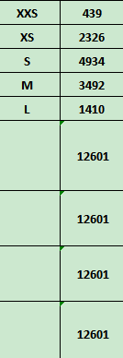
Carton Dimension（箱规） | 20*30*40 | Country of Origin：
Gross Weight（毛重） | 12.4kg | Made In China
Net Weight（净重） | 12kg
Remark（备注）

Factory name (工厂名称) | 正信
PO. Number(订单号) | 79924-01 81217-01 81220-01
Style Code.(款号) | 7022-693-712
Product Code.(产品编号) | RECYCLE CARE LABEL RECYCLE COMPONENT LABEL | Carton No.(箱号):
Inner Packages(包装方式） | 2000pcs/ bundle | 2/2
SIZE/qty (尺码/数量)
Carton Dimension（箱规） | 20*30*40 | Country of Origin：
Gross Weight（毛重） | 15.2kg | Made In China
Net Weight（净重） | 14.8kg
Remark（备注）

07022693600018
07022693600025
07022693600032
07022693600049
07022693600087
07022693712018
07022693712025
07022693712032
07022693712049
07022693712087

